Testing
Chart | Test Scenario | Test Case | Test Step | Result | Status | Succed Test
 | button login dapat digunakan dan user diarahkan ke login page | user dapat menggunakan button login | 1. buka halaman https://deviotanesia.com:8115/ 2. user klik button login 3. user akan diarahkan ke login page | user berhasil menggunakan button login dan diarahkan ke login page | SUCCESS | 2023-11-10
 | button get started dapat digunakan dan user akan diarahkan ke login page | user dapat menggunakan button get started | 1. buka halaman https://deviotanesia.com:8115/ 2. user klik button get started 3. user akan diarahkan ke login page | user berhasil menggunakan button get started dan diarahkan ke login page | SUCCESS | 2023-11-10
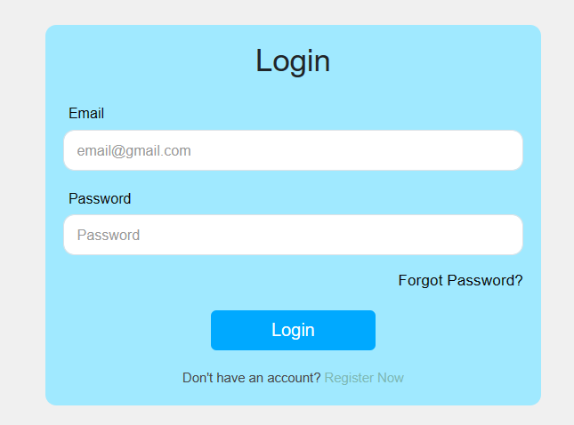 | login | user melakukan login dengan account benar | 1. buka halaman https://deviotanesia.com:8115/ 2. user klik button get started 3. user akan diarahkan ke login page 4. user mengisikan field username (sifa.zl) 5. user mengisikan field password (Sifa123@) 6. klik button login 7. user diarahkan ke dashboard | user dapat melakukan login dengan account benar namun untuk proses login masih belum sesuai dengan flow dan desain figma | WARNING | 2023-11-13
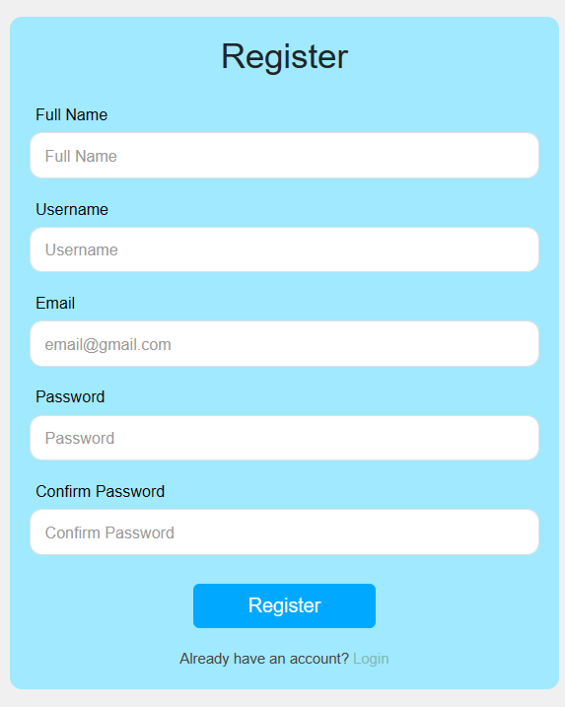 | register | user melakukan register | 1. buka halaman https://deviotanesia.com:8115/ 2. user klik button get started 3. user akan diarahkan ke register page 4. user mengisikan field fullname (Sifa Nuzul Wulan) 5. user mengisikan field username (sifa.zl) 6. user mengisikan field email (sifanuzulwulan@gmail.com) 7. user mengisikan field password (********) 8. user mengisikan field confirm password (********) 9. klik button register 10. user diarahkan ke login page | user dapat melakukan register sesuai dengan flow dan desain figma | SUCCESS | 2023-11-13
 | dashboard | user menggunakan dashboard | 1. buka halaman https://deviotanesia.com:8115/ 2. user klik button get started atau login 3. user akan diarahkan ke login page 4. user melakukan login 5. user diarahkan ke dashboard | dashboard dapat digunakan namun tidak menampilkan narasi seperti desain pada figma | WARNING | 2023-11-13
 | menu announcement | user menggunakan menu announcement | 1. buka halaman https://deviotanesia.com:8115/ 2. user klik button get started atau login 3. user akan diarahkan ke login page 4. user melakukan login 5. user diarahkan ke dashboard 7. klik button announcement 8. user diarahkan ke annuncement page | user tidak dapat menggunakan announcement page | FAILED | 2023-11-13
 | menu pamphlet | user menggunakan menu pamphlet | 1. buka halaman https://deviotanesia.com:8115/ 2. user klik button get started atau login 3. user akan diarahkan ke login page 4. user melakukan login 5. user diarahkan ke dashboard 7. klik button announcement 8. user diarahkan ke annuncement page | user dapat membuka pamphlet page namun sistem belum berfungsi seperti desain figma | WARNING | 2023-11-13
 | menu promotion | user menggunakan menu promotion | 1. buka halaman https://deviotanesia.com:8115/ 2. user klik button get started atau login 3. user akan diarahkan ke login page 4. user melakukan login 5. user diarahkan ke dashboard 7. klik button announcement 8. user diarahkan ke annuncement page | user tidak dapat menggunakan menu promotion | FAILED | 2023-11-13
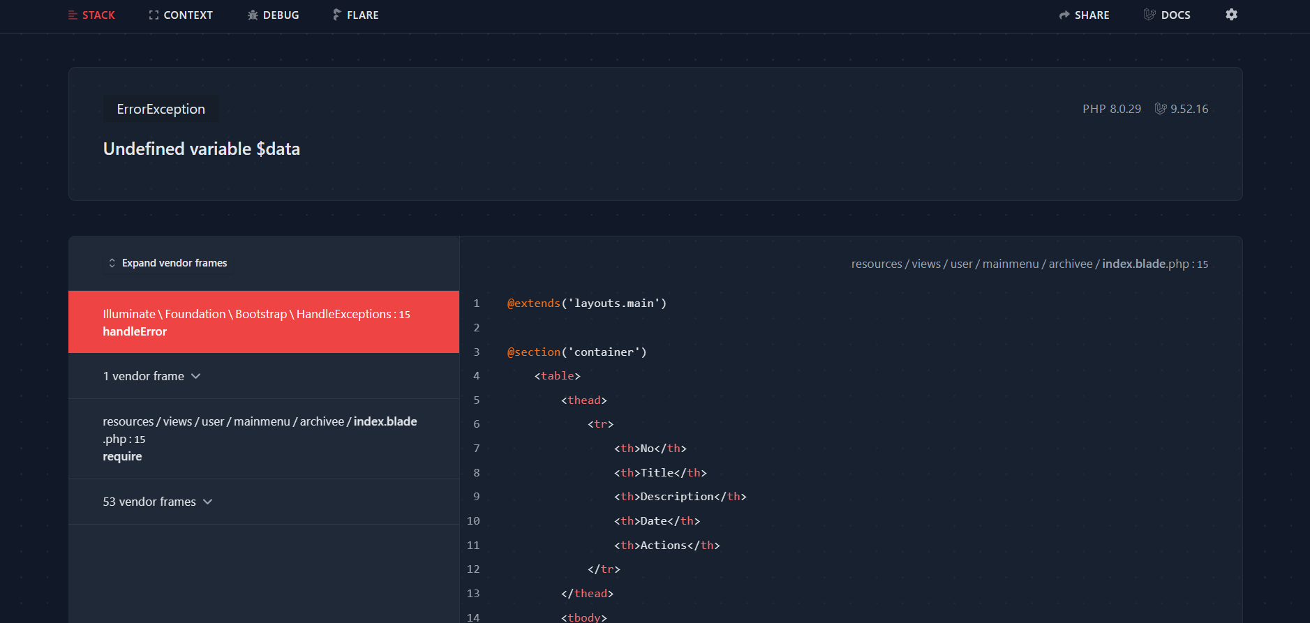 | menu archive | user menggunakan menu archive | 1. buka halaman https://deviotanesia.com:8115/ 2. user klik button get started atau login 3. user akan diarahkan ke login page 4. user melakukan login 5. user diarahkan ke dashboard 7. klik button announcement 8. user diarahkan ke annuncement page | user tidak dapat menggunakan menu archive | FAILED | 2023-11-13
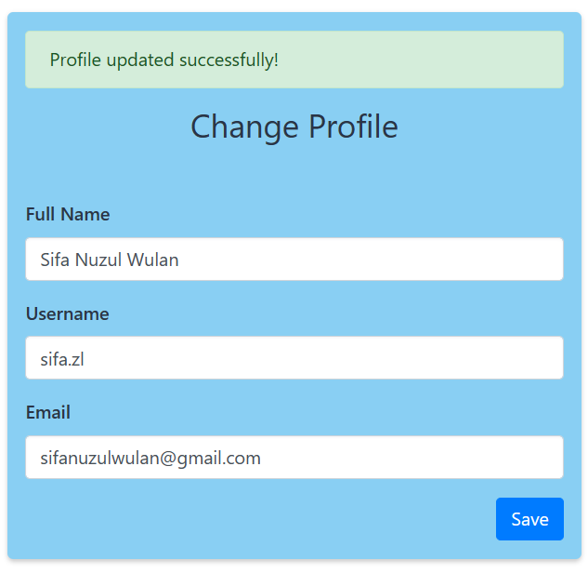 | change profile | user mengedit profile | 1. buka halaman https://deviotanesia.com:8115/ 2. user klik button get started atau login 3. user akan diarahkan ke login page 4. user melakukan login 5. user diarahkan ke dashboard 7. klik ikon photo profile 8. klik button my profile 8. user change photo profile 9. user mengisikan field full name (Sifa Nuzul Wulan) 10.user mengisikan field username (sifa.zl) 11. user mengisikan field email (sifanuzulwulan@gmail.com) 12. klik button save | user dapat mengedit profile pada full name, username, dan email namun tidak dapat mengganti foto profil | WARNING | 2023-11-13
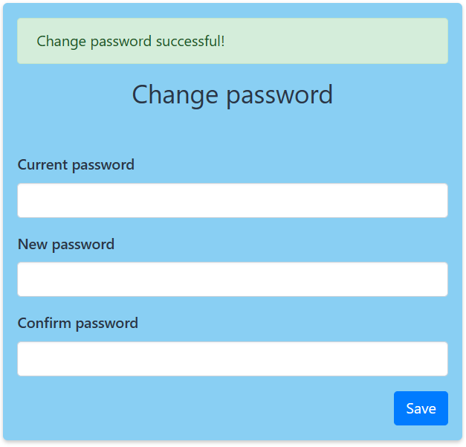 | change password | user mengedit password | 1. buka halaman https://deviotanesia.com:8115/ 2. user klik button get started atau login 3. user akan diarahkan ke login page 4. user melakukan login 5. user diarahkan ke dashboard 7. klik ikon photo profile 8. klik button change password 8. user chmengisikan field current password (********) 9. user mengisikan new password (********) 10. user mengisikan confirm password (********) 11. klik button save | user dapat mengganti password | SUCCESS | 2023-11-13
 | button logout dapat digunakan dan user diarahkan ke landing page | user dapat menggunakan button logout | 1. buka halaman https://deviotanesia.com:8115/ 2. user klik button get started 3. user akan diarahkan ke login page 4. user melakukan login 5. user masuk ke dashboard 6. user mengklik button logout | user berhasil menggunakan button logout dan diarahkan ke landing page | SUCCESS | 2023-11-13

